Sheet1
ロボットが入場してくる
アングルは画像のようにする

 |  | 博士のセリフを表示
 |  | テキストが終わったら、カメラを移動

博士のセリフ

 |  | ロボットからカメラが回転して後ろを向く（塔のほうを向く）
 |  | テキストが終わったら、カメラを移動

博士のセリフ

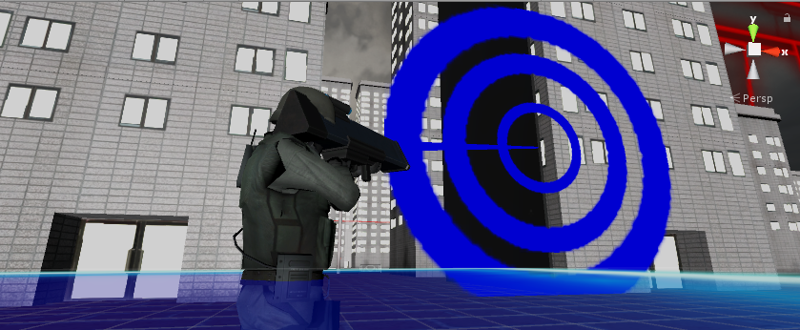
 |  |  |  | カメラがプレイヤーの後ろに移動
 |  |  |  | アングルはこの位置
 |  |  |  | テキストが終わったら、カメラを移動

博士のセリフ

 |  |  | テキストが終わったら、カメラを移動
 | ビーコン発射
 | 開くアニメーション
博士のセリフ

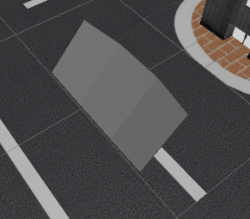
 |  | カメラを射影機の前に移動
 |  | テキストが終わったら、カメラを移動

博士のセリフ

ロボットを移動
ゲームスタート

